HOJA PEDIDO
CAVAS ROGER GOULART TRABAJA CON EL ROTARY CLUB PARA LA ERRADICACIÓN TOTAL DE LA POLIOMIELITIS
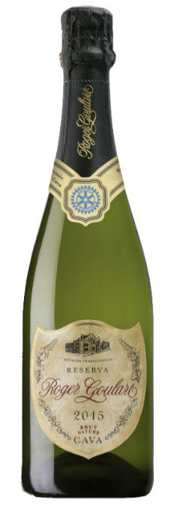

 | ROTARY CLUB DE BARCELONA
 | CAMPAÑA POLIO 2020-2021

Los rotarios a través de su Fundación, contribuyen a mejorar la salud, apoyar la educación, mitigar la pobreza y defender la paz con sus aportaciones. Por la compra de cada botella de cava rotario podemos vacunar a 9 niños contra la polio, mediante la aportación de 1,50 Eur por botella a tal destinación. Condiciones a la compra del cava rotario: La Comisión del Cava carece de las condiciones que la ley exige para expedición de facturas como gasto deducible. Quien será competente para ello, es la propia bodega que expedirá directamente la factura. Bajo esta modalidad se reconocerán los puntos al socio presentador, y el pedido mínimo será de 30 cajas. Todos los pedidos se cursarán si van acompañados del justificante del pago total efectuado. En el caso de compra por particulares no rotarios, la ausencia de quien será el socio beneficiado por los puntos, dará lugar, automáticamente, su abono al Distrito. Toda orden de compra que figure a nombre indistinto de un socio y su Club, se dará su prioridad al primero. Los puntos se adjudicaran al finalizar la Campaña. |  |  |  |  | La masía Can Goulart se remonta a principios del siglo XVIII, fundada en 1882 en Sant Esteve Sesrovires. Está situada en el corazón del Penedès, dominando una amplia zona de producción vitivinícola de las diferentes variedades de uvas con las que se elaboran nuestros cavas y cuyas características principales son las largas crianzas. Todos cuantos participamos en la elaboración de Roger Goulart nos sentimos vinculados a la tierra y al entorno de nuestras bodegas. Ofrecemos una amplia paleta aromática y gustativa, que abarca desde los cavas elaborados con los mejores vinos de cada añada, hasta los elaborados con los mejores vinos de añadas excepcionales como el Cava Selección Especial Rotary cosecha 2015 que hoy les ofrecemos ganador del XVI Concurso del Cava de la Solidaridad Rotaria.

 |  |  |  |  | www.rogergoulart.com / rogergoulart@rogergoulart.com

 |  |  |  | HOJA DE PEDIDO
Cava de la Solidad Rotaria 2014 |  | Cava de la Solidaridad Rotaria 2020-2021
CAVA ROGER GOULART BRUT NATURE RESERVA ROTARY

 |  |  | Precio botella | Caja 6 bot. | Nº cajas 6 bot. | Portes: (*) | Precio cava | SUB-TOTAL
CAJA 6 BOTELLAS ROTARY |  |  | 7.5 € | 45.0 € |  |  | 0.00 € | 0.00 €
(*) PRECIO POR ENVIO 6 BOTELLAS 1c 7€, 2c 9€,3c 11€,4c 13€, 5c 15€, 6c 17€, 7c o más PORTE GRATUITO
 |  |  | Precio botella | Estuche 3 bot. | Nº estuches | Portes: (*) | Precio cava | SUB-TOTAL
ESTUCHE 3 BOTELLAS ROTARY |  |  | 7.5 € | 22.5 € | 0 |  | 0.00 | 0.00 €
(*): PRECIO POR ENVIO 3 BOT. 1-2 est. 7€; 3-4 est. 9€; 5-6 est. 11€; 7-8 est. 13€; 9-10 est. 15€; 11-12est. 17€ ;13 ó más est. PORTE GRATUITO
 |  |  |  |  |  | IMPORTE TOTAL PEDIDO |  | TOTAL
 |  |  |  |  |  |  |  | 0.00 €

E-MAIL PEDIDOS: cava@rotary2202.org

DATOS DE ENTREGA: (persona que recibirá el cava)
Nombre y Apellidos o razón social: |  |  |  |  |  | CIF/NIF/CIE:
Dirección : |  |  |  |  |  | Teléfono
Población: |  |  |  |  |  | Cod. Post.
Detalles entrega: |  |  |  |  |  | Horario de entrega:

DATOS BENEFICIARIO DONACIÓN:
Rotary Club - RI id -: |  |  |  |  | Identif. personal-RI id -:

FORMA DE PAGO: (elegir opción)
 | Transferencia bancaria o ingreso en la c/c |  |  | IBAN: ES27 2038 8900 4660 0022 9560

 | Giro bancario domiciliado en la cuenta: |  |  | IBAN:

